商品信息
COCO Living Space｜硅胶家用纸巾盒
来源：COCO_Living_Space_Shopee全量审计_持续更新.xlsx｜工作表：高销量商品｜Excel第40行｜商品ID：25150256436

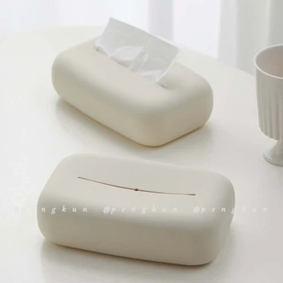
字段 | 内容 | 商品主图
序号 | 67
商品主图 | 见右侧嵌入主图
商品ID | 25150256436
商品中文名称 | 硅胶家用纸巾盒
商品标题 | Silicone tissue box, cream-style creative minimalist living room tissue box, bedroom coffee-table napkin storage box
Shopee链接 | https://shopee.com.my/Silicone-tissue-box-cream-style-creative-minimalist-living-room-tissue-box-bedroom-coffee-table-napkin-storage-box-i.115498741.25150256436
近月销量显示 | 7 Sold/Month
近月销量下限 | 7
列表价格显示 | RM15.83
列表最低价(MYR) | 15.83
列表评分 | 4.9
累计总销量显示 | 2k+ Sold
累计总销量下限 | 2,000
是否精确 | FALSE
详情价格显示 | RM15.83
详情价(MYR) | 15.83
详情评分 | 4.9
评论覆盖 | 51
好评主题 | 51
差评/风险主题 | 51
图片来源URL | https://down-my.img.susercontent.com/file/sg-11134201-7rbl3-lnsa3hjanico1f@resize_w320_nl.webp
1688链接 | https://detail.1688.com/offer/953047191029.html?share_token=W30t7kC5lqXVBaGgOikFE5ROJ1DQCN76QZ9s0+XbG4muJZfxzWl9Dg%3D%3D&__share_id=54bf8242-b43f-4729-99c0-bc00dced648d&rpg-cnt=share.offerDetail&offerId=953047191029&__zhi_token=MBiKvN000fnag&spm=a262eq.8992535%2F20260803.5103953.0&forcePC=1785755981077
颜色/规格 | 米白 黑色 浅粉 浅蓝
长宽高 | 20cm/12cm/7cm
重量(g) | 150
单个成本 | 8.30
单个运费 | 6.00
国内段总价 | 14.30
国际头程
总成本估算
利润估算
预计毛利率估算
3个成本
3个运费
国内段总价2
国际头程2
总成本估算2
利润估算2
预计毛利率估算2
5个成本
5个运费
国内段总价3
国际头程3
总成本估算3
利润估算3
预计毛利率估算3
8个成本
8个运费
国内段总价4
国际头程4
总成本估算4
利润估算4
预计毛利率估算4

